аналитика

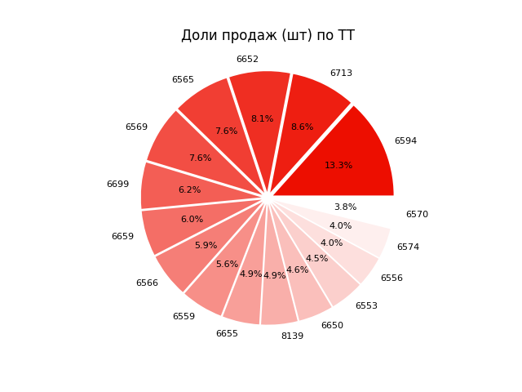
Отчет по продажам
ID магазина | Итого: |  |  |  | 1 | 5
 | Продажи, шт | Продажи, руб | Продажи в с/с, руб | Прибыль, руб
6553 | 72836 | 4689567.0 | 3984389.1 | 761034.6
6556 | 65037 | 4553432.8 | 4031664.6 | 584957.2
6559 | 90844 | 6122722.2 | 5309872.0 | 886629.4
6565 | 123016 | 9005621.0 | 7751355.6 | 1146811.9
6566 | 95173 | 5816906.4 | 5270163.8 | 567772.3
6569 | 122236 | 7574479.6 | 6866174.0 | 774466.8
6570 | 61716 | 3935093.6 | 3654491.6 | 314744.9
6574 | 64820 | 3831142.2 | 3509140.8 | 339904.5
6594 | 214766 | 12956275.3 | 11402959.1 | 1646796.1
6650 | 74553 | 4930890.8 | 4446905.4 | 571471.6
6652 | 130868 | 8459351.4 | 7683884.6 | 850868.0

6655 | 79616 | 5200518.5 | 4732918.8 | 491244.1 | 3
6659 | 97163 | 6118392.7 | 5533517.4 | 647919.3
6699 | 99819 | 6212440.8 | 5439026.5 | 807762.2
6713 | 138323 | 8482450.9 | 7601991.8 | 966790.8
8139 | 78277 | 4661235.4 | 4166881.6 | 506048.0
Итого | 1609063 | 102550520.57 | 91385336.833 | 11865221.812
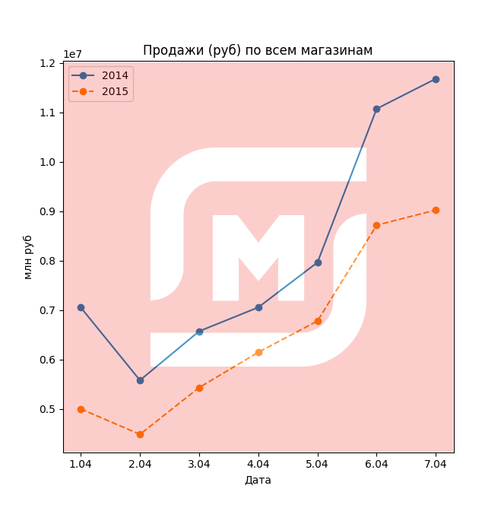
2


 |  |  |  |  | 4

